Anexo 6 - Primário Estados
GOVERNO DO ESTADO DO RIO DE JANEIRO
RELATÓRIO RESUMIDO DA EXECUÇÃO ORÇAMENTÁRIA
DEMONSTRATIVO DOS RESULTADOS PRIMÁRIO E NOMINAL
ORÇAMENTOS FISCAL E DA SEGURIDADE SOCIAL
JANEIRO A FEVEREIRO 2025/BIMESTRE JANEIRO - FEVEREIRO

 |  |  |  |  |  |  |  | Emissão: 07/04/2025
RREO - ANEXO 6 (LRF, art 53, inciso III) |  |  |  |  |  |  |  | R$ 1.00
ACIMA DA LINHA

RECEITAS PRIMÁRIAS | PREVISÃO ATUALIZADA | ATÉ FEVEREIRO/2025
 |  | RECEITAS REALIZADAS
 |  | (a)
RECEITAS CORRENTES (EXCETO FONTES RPPS) (I) | 93,536,775,666.08 |  |  |  |  |  |  | 19,364,138,660.89
Impostos, Taxas e Contribuições de Melhoria | 52,141,862,083.62 |  |  |  |  |  |  | 10,065,732,317.54
ICMS | 36,421,106,744.61 |  |  |  |  |  |  | 6,403,490,960.21
IPVA | 2,208,748,921.32 |  |  |  |  |  |  | 1,030,530,515.74
ITCD | 1,316,606,675.46 |  |  |  |  |  |  | 181,758,345.90
IRRF | 7,417,894,336.01 |  |  |  |  |  |  | 1,266,937,600.34
Outros Impostos, Taxas e Contribuições de Melhoria | 4,777,505,406.22 |  |  |  |  |  |  | 1,183,014,895.35
Contribuições | 186,962,114.00 |  |  |  |  |  |  | 40,390,639.55
Receita Patrimonial | 28,273,714,586.79 |  |  |  |  |  |  | 6,584,048,404.37
Aplicações Financeiras (II) | 1,538,339,629.00 |  |  |  |  |  |  | 522,493,702.98
Outras Receitas Patrimoniais | 26,735,374,957.79 |  |  |  |  |  |  | 6,061,554,701.39
Transferências Correntes | 10,376,538,496.72 |  |  |  |  |  |  | 2,142,047,511.31
Cota-Parte do FPE | 2,690,866,872.13 |  |  |  |  |  |  | 520,121,116.59
Transferências da LC 61/1989 | 850,939,301.24 |  |  |  |  |  |  | 155,389,737.99
Transferências do FUNDEB | 4,217,747,252.00 |  |  |  |  |  |  | 780,478,878.58
Outras Transferências Correntes | 2,616,985,071.35 |  |  |  |  |  |  | 686,057,778.15
Demais Receitas Correntes | 2,557,698,384.95 |  |  |  |  |  |  | 531,919,788.12
Outras Receitas Financeiras (III) | 12,783,762.43 |  |  |  |  |  |  | 1,369,668.22
Receitas Correntes Restantes | 2,544,914,622.52 |  |  |  |  |  |  | 530,550,119.90
RECEITAS PRIMÁRIAS CORRENTES (EXCETO FONTES RPPS) (IV) = [I - (II + III)] | 91,985,652,274.65 |  |  |  |  |  |  | 18,840,275,289.69
RECEITAS PRIMÁRIAS CORRENTES (COM FONTES RPPS) (V) | 4,411,422,607.00 |  |  |  |  |  |  | 712,699,682.86
RECEITAS NÃO PRIMÁRIAS CORRENTES (COM FONTES RPPS) (VI) | 1,045,217,964.00 |  |  |  |  |  |  | 178,686,536.03
RECEITAS DE CAPITAL (EXCETO FONTES RPPS) (VII) | 664,717,326.08 |  |  |  |  |  |  | 35,358,603.34
Operações de Crédito (VIII) | 51,541,821.00 |  |  |  |  |  |  | -
Amortização de Empréstimos (IX) | 205,185,849.08 |  |  |  |  |  |  | 30,566,092.68
Alienação de Bens | 1,058,441.00 |  |  |  |  |  |  | 3,899,750.00
Receitas de Alienação de Investimentos Temporários (X) | - |  |  |  |  |  |  | -
Receitas de Alienação de Investimentos Permanentes (XI) | - |  |  |  |  |  |  | -
Outras Alienações de Bens | 1,058,441.00 |  |  |  |  |  |  | 3,899,750.00
Transferências de Capital | 406,931,215.00 |  |  |  |  |  |  | 892,760.66
Convênios | 277,515,635.00 |  |  |  |  |  |  | 5,176.66
Outras Transferências de Capital | 129,415,580.00 |  |  |  |  |  |  | 887,584.00
Outras Receitas de Capital | - |  |  |  |  |  |  | -
Outras Receitas de Capital Não Primárias (XII) | - |  |  |  |  |  |  | -
Outras Receitas de Capital Primárias | - |  |  |  |  |  |  | -
RECEITAS PRIMÁRIAS DE CAPITAL (EXCETO FONTES RPPS) (XIII) = [VII - (VIII + IX + X + XI + XII)] | 407,989,656.00 |  |  |  |  |  |  | 4,792,510.66
RECEITAS PRIMÁRIAS DE CAPITAL (COM FONTES RPPS) (XIV) | - |  |  |  |  |  |  | -
RECEITAS NÃO PRIMÁRIAS DE CAPITAL (COM FONTES RPPS) (XV) | - |  |  |  |  |  |  | -
RECEITA PRIMÁRIA TOTAL (XVI) = (IV + V + XIII + XIV) | 96,805,064,537.65 |  |  |  |  |  |  | 19,557,767,483.21
RECEITA PRIMÁRIA TOTAL (EXCETO FONTES RPPS) (XVII) = (IV + XIII) | 92,393,641,930.65 |  |  |  |  |  |  | 18,845,067,800.35

DESPESAS PRIMÁRIAS | DOTAÇÃO ATUALIZADA | ATÉ FEVEREIRO/2025
 |  | DESPESAS EMPENHADAS | DESPESAS LIQUIDADAS | DESPESAS PAGAS (a) | RESTOS A PAGAR PROCESSADOS PAGOS (b) |  | RESTOS A PAGAR NÃO PROCESSADOS

 |  |  |  |  |  |  | LIQUIDADOS | PAGOS (c)
DESPESAS CORRENTES (EXCETO FONTES RPPS) (XVIII) | 99,538,001,357.25 | 15,859,289,471.47 | 11,080,403,491.56 | 9,574,355,612.84 |  | 1,621,129,598.31 | 9,625,590.06 | 486,555,480.46
Pessoal e Encargos Sociais | 62,468,400,037.91 | 9,715,876,569.75 | 8,027,056,198.37 | 6,736,165,784.16 |  | 317,364,782.83 | 918,632.40 | 1,997,951.99
Juros e Encargos da Dívida (XIX) | 6,223,797,520.79 | 415,457,347.31 | 415,457,217.86 | 415,456,793.38 |  | 2,011.84 | - | -
Outras Despesas Correntes | 30,845,803,798.55 | 5,727,955,554.41 | 2,637,890,075.33 | 2,422,733,035.30 |  | 1,303,762,803.64 | 8,706,957.66 | 484,557,528.47
Transferências Constitucionais e Legais | - | - | - | - |  | - | - | -
Demais Despesas Correntes | 30,845,803,798.55 | 5,727,955,554.41 | 2,637,890,075.33 | 2,422,733,035.30 |  | 1,303,762,803.64 | 8,706,957.66 | 484,557,528.47
DESPESAS PRIMÁRIAS CORRENTES (EXCETO FONTES RPPS) (XX) = (XVIII - XIX) | 93,314,203,836.46 | 15,443,832,124.16 | 10,664,946,273.70 | 9,158,898,819.46 |  | 1,621,127,586.47 | 9,625,590.06 | 486,555,480.46
DESPESAS PRIMÁRIAS CORRENTES (COM FONTES RPPS) (XXI) | 8,587,654,052.00 | 1,165,157,613.07 | 1,139,585,802.63 | 1,001,855,771.80 |  | 10,116,823.85 | - | 4,202,288.95
DESPESAS NÃO PRIMÁRIAS CORRENTES (COM FONTES RPPS) (XXII) | 10,000.00 | - | - | - |  | - | - | -
DESPESAS DE CAPITAL (EXCETO FONTES RPPS) (XXIII) | 8,878,850,874.26 | 510,471,299.14 | 286,653,614.14 | 271,876,138.32 |  | 106,444,111.14 | 2,938,036.21 | 81,234,779.37
Investimentos | 5,966,855,444.62 | 293,238,687.86 | 69,561,224.54 | 54,783,748.72 |  | 106,441,816.35 | 2,938,036.21 | 81,234,779.37
Inversões Financeiras | 198,941,047.00 | 140,170.00 | - | - |  | 250.00 | - | -
Concessão de Empréstimos e Financiamentos (XXIV) | 124,796,639.00 | 140,170.00 | - | - |  | 250.00 | - | -
Aquisição de Título de Capital já Integralizado (XXV) | - | - | - | - |  | - | - | -
Aquisição de Título de Crédito (XXVI) | - | - | - | - |  | - | - | -
Demais Inversões Financeiras | 74,144,408.00 | - | - | - |  | - | - | -
Amortização da Dívida (XXVII) | 2,713,054,382.64 | 217,092,441.28 | 217,092,389.60 | 217,092,389.60 |  | 2,044.79 | - | -
DESPESAS PRIMÁRIAS DE CAPITAL (EXCETO FONTES RPPS) (XXVIII) = [XXIII - (XXIV + XXV + XXVI + XXVII)] | 6,040,999,852.62 | 293,238,687.86 | 69,561,224.54 | 54,783,748.72 |  | 106,441,816.35 | 2,938,036.21 | 81,234,779.37
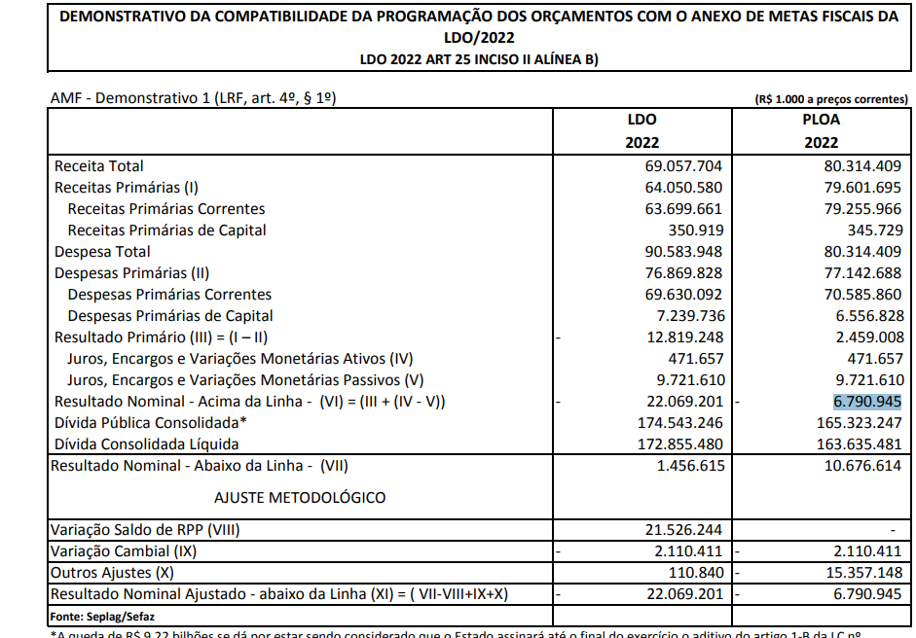
RESERVA DE CONTINGÊNCIA (XXIX) | 780,006,156.00
DESPESAS PRIMÁRIAS DE CAPITAL (COM FONTES RPPS) (XXX) | 28,500,000.00 | 652,762.76 | - | - |  | 352,638.83 | - | 4,052,716.40
DESPESAS NÃO PRIMÁRIAS DE CAPITAL (COM FONTES RPPS) (XXXI) | - | - | - | - |  | - | - | -
DESPESA PRIMÁRIA TOTAL (XXXII) = (XX + XXI + XXVIII + XXIX + XXX) | 108,751,363,897.08 | 16,902,881,187.85 | 11,874,093,300.87 | 10,215,538,339.98 |  | 1,738,038,865.50 | 12,563,626.27 | 576,045,265.18

DESPESA PRIMÁRIA TOTAL (EXCETO FONTES RPPS) (XXXIII) = (XX + XXVIII + XXIX) | 100,135,209,845.08 | 15,737,070,812.02 | 10,734,507,498.24 | 9,213,682,568.18 |  | 1,727,569,402.82 | 12,563,626.27 | 567,790,259.83

RESULTADO PRIMÁRIO (COM RPPS) - Acima da Linha (XXXIV) = [XVIa - (XXXIIa +XXXIIb + XXXIIc)] |  |  |  |  |  |  |  | 7,028,145,012.55

RESULTADO PRIMÁRIO (SEM RPPS) - Acima da Linha (XXXV) = [XVIIa - (XXXIIIa +XXXIIIb + XXXIIIc)] |  |  |  |  |  |  |  | 7,336,025,569.52

META FISCAL PARA O RESULTADO PRIMÁRIO | VALOR CORRENTE

Meta fixada no Anexo de Metas Fiscais da LDO para 2025 |  |  |  |  |  |  |  | (4,793,771,000.00)

JUROS NOMINAIS | ATÉ FEVEREIRO/2025
 | VALOR INCORRIDO

Juros, Encargos e Variações Monetárias Ativos (Exceto RPPS) (XXXVI) |  |  |  |  |  |  |  | 1,433,546,999.51
Juros, Encargos e Variações Monetárias Passivos (Exceto RPPS) (XXXVII) |  |  |  |  |  |  |  | 3,964,413,328.16

RESULTADO NOMINAL (SEM RPPS) - Acima da Linha (XXXVIII) = XXXV + (XXXVI - XXXVII) |  |  |  |  |  |  |  | 4,805,159,240.87

ABAIXO DA LINHA

CÁLCULO DO RESULTADO NOMINAL | SALDO
 | Em 31/Dez/2024 |  |  |  | Até Fevereiro/2025
 | (a) |  |  |  | (b)
DÍVIDA CONSOLIDADA (XXXIX) |  |  |  | 217,992,901,467.69 |  |  |  | 219,669,369,707.76
DEDUÇÕES (XL) |  |  |  | 22,048,347,444.25 |  |  |  | 30,450,230,105.75
Disponibilidade de Caixa |  |  |  | 15,608,659,787.63 |  |  |  | 24,620,364,412.07
Disponibilidade de Caixa Bruta |  |  |  | 28,980,093,542.07 |  |  |  | 37,029,033,556.83
(-) Restos a Pagar Processados (XLI) |  |  |  | 2,819,314,700.07 |  |  |  | 747,183,825.89
(-) Depósitos Restituíveis e Valores Vinculados |  |  |  | 10,552,119,054.37 |  |  |  | 11,661,485,318.87
Demais Haveres Financeiros |  |  |  | 6,439,687,656.62 |  |  |  | 5,829,865,693.68
DÍVIDA CONSOLIDADA LÍQUIDA (XLII) = (XXXIX - XL) |  |  |  | 195,944,554,023.44 |  |  |  | 189,219,139,602.01
RESULTADO NOMINAL (SEM RPPS) - Abaixo da Linha (XLIII) = (XLIIa - XLIIb) |  |  |  |  |  |  |  | 6,725,414,421.43

META FISCAL PARA O RESULTADO NOMINAL | VALOR CORRENTE

Meta fixada no Anexo de Metas Fiscais da LDO para 2025 |  |  |  |  |  |  |  | (20,659,670,000.00)

AJUSTE METODOLÓGICO | ATÉ FEVEREIRO/2025

VARIAÇÃO DO SALDO DE RPP (XLIV) = (XLIb - XLIa) |  |  |  |  |  |  |  | (2,072,130,874.18)
RECEITA DE ALIENAÇÃO DE INVESTIMENTOS PERMANENTES (XLV) = (XI) |  |  |  |  |  |  |  | -
VARIAÇÃO CAMBIAL (XLVI) |  |  |  |  |  |  |  | 1,278,007,543.79
VARIAÇÃO DO SALDO DE PRECATÓRIOS INTEGRANTES DA DC (XLVII) |  |  |  |  |  |  |  | 282,940,284.75
VARIAÇÃO DO SALDO DAS DEMAIS OBRIGAÇÕES INTEGRANTES DA DC (XLVIII) |  |  |  |  |  |  |  | -
OUTROS AJUSTES (XLIX) |  |  |  |  |  |  |  | (1,409,072,134.92)
RESULTADO NOMINAL (SEM RPPS) AJUSTADO - Abaixo da Linha (L) = [XLIII + (XLIV - XLV + XLVI + XLVII + XLVIII) +/- (XLIX)] |  |  |  |  |  |  |  | 4,805,159,240.87

RESULTADO PRIMÁRIO (SEM RPPS) - Abaixo da Linha (LI) = (L) - (XXXVI - XXXVII) |  |  |  |  |  |  |  | 7,336,025,569.52
 |  |  |  |  |  |  |  | Continua (1/2)

 |  |  |  |  |  |  |  | Continuação
GOVERNO DO ESTADO DO RIO DE JANEIRO
RELATÓRIO RESUMIDO DA EXECUÇÃO ORÇAMENTÁRIA
DEMONSTRATIVO DOS RESULTADOS PRIMÁRIO E NOMINAL
ORÇAMENTOS FISCAL E DA SEGURIDADE SOCIAL
JANEIRO A FEVEREIRO 2025/BIMESTRE JANEIRO - FEVEREIRO
 |  |  |  |  |  |  |  | Emissão: 07/04/2025
RREO - ANEXO 6 (LRF, art 53, inciso III) |  |  |  |  |  |  |  | R$ 1.00
INFORMAÇÕES ADICIONAIS | PREVISÃO ORÇAMENTÁRIA

SALDO DE EXERCÍCIOS ANTERIORES |  |  |  |  |  |  |  | 3,206,082,817.97
Recursos Arrecadados em Exercícios Anteriores - RPPS |  |  |  |  |  |  |  | -
Superávit Financeiro Utilizado para Abertura e Reabertura de Créditos Adicionais |  |  |  |  |  |  |  | 3,206,082,817.97
RESERVA ORÇAMENTÁRIA DO RPPS |  |  |  |  |  |  |  | -

FONTE: Siafe-Rio - Secretaria de Estado de Fazenda. |  |  |  |  |  |  |  | (2/2)
Obs.: 1 - Excluídas a Imprensa Oficial, a CEDAE e a AGERIO por não se enquadrarem no conceito de Empresa Dependente.
...

